MENA2204L1
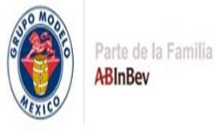
 |  | ENVASES DE ZACATECAS
 |  | ASEGURAMIENTO DE CALIDAD
 |  | CERTIFICADO DE CALIDAD (BOTE ALUMINIO)

I.-Informacion del Material:

Presentacion: |  |  | MODELO MATE 12 OZ |  |  |  | Destino:
Lote: |  |  |  |  | MENA2204L1 |  | Orden:
Linea de Producción: |  |  | 1 |  |  |  | Cantidad de Pallets:
Fecha de Producción: |  |  | 22/04/2024
Material Retrabajado: |  |  | No
Fecha de Retrabajo |  |  | N/A

II.-Resultados de inspeccion del producto:

 | PARAMETRO |  |  |  | ESPECIFICACION | UNIDAD |  | RESULTADOS
 | Ancho de Pestaña Minimo |  |  |  | 0.068 - 0.092 | in |  | 0.0761
 | Ancho de Pestaña Maximo |  |  |  | 0.068 - 0.092 | in |  | 0.0832
 | Exposicion de Metal |  |  |  | <16 | mAmp |  | 1.9
 | Apariencia Visual |  |  |  | Conforme | NA |  | CONFORME
 | Resitencia de Domo |  |  |  | >90 | psi |  | 98

III.-Comentarios

 |  |  |  | Atentamente:
 |  |  |  |  | 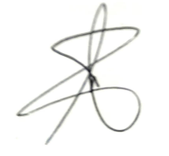

 |  |  |  | Gerente de Aseguramiento de Calidad
 |  |  |  | I.I. Alejandro Ruíz Castro

